HU Actualizadas
ID_HU | Nombre de la HU | Descripción de la HU | CDA | Criticidad | Prioridad | Anexos
HU01 | Autenticación y Control de Sesión Único | Como operador del sistema o usuario residente, quiero iniciar sesión con credenciales válidas en la aplicación web o móvil, para garantizar que solo personal autorizado pueda visualizar la telemetría y controlar las misiones del robot. | El sistema debe autenticar al usuario mediante Supabase Auth utilizando correo y contraseña o token JWT. Al iniciar sesión exitosamente, se debe asignar un token bearer con tiempo de vida finito. Si las credenciales son inválidas, el sistema debe mostrar un mensaje genérico de error impidiendo el acceso. La sesión debe cerrarse automáticamente tras 30 minutos de inactividad. | Alta | Maxima
HU02 | Firma Digital e Ingesta Segura desde el Robot | Como backend de ingesta, quiero verificar que cada paquete JSON enviado por el ESP32 incluya una firma HMAC SHA256 válida con su request_id, para rechazar peticiones maliciosas, ataques de man-in-the-middle o suplantaciones de identidad. | Cada payload enviado por el ESP32 debe incluir una cabecera o campo con la firma HMAC computada con una clave secreta compartida. La pasarela de ingesta (Ingestion Bridge) debe recalcular el HMAC del cuerpo recibido y compararlo en tiempo constante. Si la firma no coincide o el request_id ya fue procesado en una ventana de tiempo definida, el backend debe retornar HTTP 401 Unauthorized o 409 Conflict. Los intentos de ingesta rechazados deben registrarse en los logs de seguridad. | Alra | Maxima
HU03 | Aislamiento de Datos Multitenant por Domicilio | Como administrador de la plataforma, quiero aplicar políticas de Row Level Security (RLS) en la base de datos PostgreSQL, para asegurar que un usuario solo pueda leer o escribir datos de los robots asociados a su domicilio asignado. | Las tablas telemetry_frames, alerts_v1, missions y maps deben tener RLS habilitado en Supabase. Un usuario autenticado con un user_id determinado solo debe recibir filas donde el home_id coincida con sus permisos. Cualquier consulta directa desde el cliente web o móvil que intente acceder a datos de otro domicilio debe devolver un resultado vacío sin error explícito de estructura. | Alta | Alta
HU04 | Gestión de Roles (Residente vs. Técnico) | Como administrador, quiero asignar roles diferenciados (Residente, Técnico/Mantenimiento), para restringir la capacidad de comandar misiones de prueba o reconfigurar parámetros críticos únicamente al personal técnico. | El rol Residente únicamente tiene permisos de lectura de telemetría, histórico de alertas y visualización de mapa. El rol Técnico puede autorizar inicios de misión, calibraciones y envío de comandos directos de movimiento. El frontend debe ocultar los controles de mando cuando la sesión pertenezca a un usuario Residente. | Media | Media
HU05 | Cifrado en Tránsito para Telemetría y Comandos | Como oficial de seguridad de la información, quiero que todas las comunicaciones entre el Robot, el Bridge, la BD y los Clientes se realicen sobre TLS 1.2 o superior, para prevenir la interceptación y manipulación de los datos en tránsito. | El ESP32 debe conectarse al broker/bridge utilizando clientes HTTPS/MQTTS con certificados válidos. Las API REST/Realtime de Supabase deben rechazar conexiones sin cifrado HTTP claro. Ningún dato sensible (credenciales, tokens, payloads) debe transmitirse en texto plano. | Alta | Maxima
HU06 | Refresco Automático de Token de Sesión | Como usuario autenticado en la aplicación móvil, quiero que mi token de sesión se renueve automáticamente antes de expirar, para mantener el monitoreo continuo sin interrupciones por cierre involuntario de sesión. | El cliente móvil utilizará el refresh token de Supabase 5 minutos antes de la expiración del token JWT de acceso. La actualización se realizará en segundo plano sin bloquear la navegación del usuario. Si el refresh token es inválido, el sistema redirigirá al usuario a la pantalla de login. | Media | Media
HU07 | Bitácora de Acciones de Control Remoto | Como auditor del sistema, quiero que cada comando enviado al robot (iniciar misión, abortar, calibrar) quede registrado en una tabla de auditoría, para rastrear quién ejecutó cada acción en caso de fallo u operación indebida. | La tabla audit_logs registrará user_id, command_type, payload, timestamp e IP. La inserción en la tabla de auditoría debe ser inmutable (no se permite edición ni borrado). La consulta de logs estará reservada únicamente a usuarios con rol Administrador. | Media | Baja
HU08 | Validación de Ventana Temporal de Telemetría | Como pasarela de ingesta, quiero rechazar paquetes de telemetría cuyo timestamp tenga una diferencia mayor a 30 segundos con la hora del servidor, para prevenir ataques de reinyección de mensajes antiguos. | El servidor calculará |Tservidor- Tframe|.Si la diferencia es mayor a 30 segundos, el paquete se descarta con log de advertencia.El robot sincronizará su reloj interno vía NTP al conectarse a la red Wi-Fi. | Alta | Media
HU09 | Recepción y Persistencia de Frames de Telemetría | Como motor de base de datos, quiero procesar e insertar el payload JSON de telemetría emitido por el robot cada 2 segundos, para actualizar el estado del robot en tiempo real y alimentar las vistas históricas. | La pasarela debe validar el formato schema del JSON enviado por el ESP32 antes de guardarlo. El timestamp del frame debe convertirse y guardarse en formato ISO-8601 UTC. Los frames válidos deben escribirse de forma transaccional en la tabla telemetry_frames. El tiempo de procesamiento de la ingesta no debe superar los 200 ms por paquete. | Alta | Maxima | 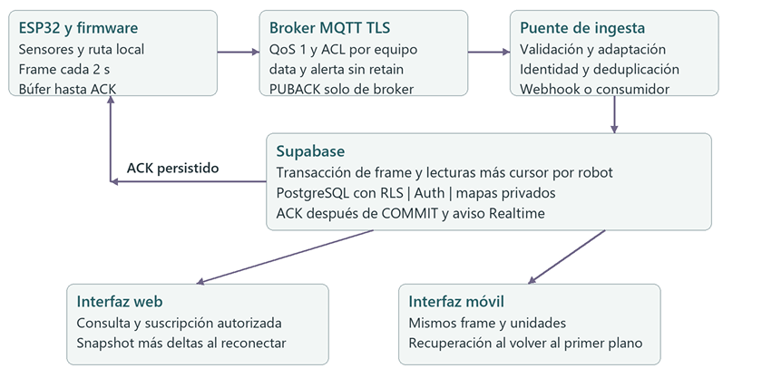
HU10 | Visualización de Señales Crudas (ADC/Voltaje) | Como operador técnico,quiero visualizar el valor crudo en cuentas ADC (0-4095) y el voltaje calculado de los sensores de gas MQ,para analizar la tendencia de las lecturas sin asumir estimaciones falsas de ppm cuando no hay calibración patrón. | Si la calidad del canal indica uncalibrated, el sistema no debe calcular ni mostrar partes por millón (ppm).La interfaz debe mostrar explícitamente el valor ADC y su conversión a Voltios (V_out).El campo de valor estimado en ppm debe persistirse como null en la base de datos. | Media | Alta
HU11 | Marcado Explícito de Canales No Instalados | Como usuario residente, quiero que la interfaz gráfica indique explícitamente cuando un sensor específico no está físicamente instalado, para evitar asumir que la calidad del aire de ese compuesto está siendo monitoreada. | Los canales no presentes en la configuración del hardware deben retornar el valor de estado not_installed. La interfaz gráfica debe desplegar una etiqueta gris indicando "No instalado" en lugar de valores numéricos o cero. No se deben generar alertas de seguridad para canales no instalados. | Baja | Media
HU12 | Registro de Posición con Círculo de Incertidumbre | Como algoritmo de monitoreo,quiero que cada frame de telemetría incluya las coordenadas (x, y), la orientación theta y el radio de incertidumbre estimado (runc),para descartar o clasificar la precisión de los datos de gas asociados a la ubicación. | El paquete JSON de telemetría debe incluir los campos pose_x, pose_y, pose_theta y pose_unc. Si la incertidumbre supera los 0.35~m, el registro debe marcarse con el flag high_uncertainty.Las lecturas con alta incertidumbre no actualizarán el mapa de calor de gases por habitación. | Media | Alta
HU13 | Reporte de Razones de Omisión de Estación de Muestreo | Como supervisor de misión, quiero consultar las razones de omisión cuando el robot no realice una parada de muestreo programada, para determinar si el fallo fue por incertidumbre geométrica, obstáculo o timeout. | Si el robot no alcanza el radio de tolerancia de una estación en el tiempo límite, registra un evento station_skipped. El evento debe especificar la causa: INCERTAINTY_EXCEEDED, OBSTACLE_BLOCKED o TIMEOUT. El resumen de la misión reflejará el porcentaje de estaciones completadas vs. omitidas. | Media | Media
HU14 | Monitoreo de Voltaje y Estimación de SOC | Como sistema de gestión de energía, quiero recibir el voltaje del paquete de baterías (LiPo 3S) e intensidad de corriente en cada paquete de telemetría, para calcular el Estado de Carga (SOC) y prevenir descargas profundas. | El ESP32 debe medir el voltaje mediante un divisor resistivo preciso y publicar el valor en Voltios.El sistema debe convertir el voltaje a porcentaje estimado considerando la curva de descarga de la batería 3S (11.1V nominal, 9.9V corte).Si el voltaje cae por debajo de 10.2~V (15% SOC), se activa automáticamente una advertencia de batería baja. | Alta | Alta
HU15 | Control de Vitalidad y Timeout de Telemetría | Como panel de control, quiero detectar la ausencia de telemetría durante más de 6 segundos, para cambiar el estado del robot a "Desconectado" o "Fuera de Línea" de manera inmediata. | El backend actualizará el timestamp de última conexión con cada frame recibido. Un proceso demonio o job en segundo plano evaluará los registros cada 3 segundos. Si la diferencia entre la hora actual y el último frame es mayor a 6 segundos, el estado del robot pasa a OFFLINE. La interfaz debe notificar visualmente al usuario el cambio de estado. | Alta | Alta
HU16 | Monitoreo de Parámetros Climatológicos (DHT/BME) | Como usuario,quiero visualizar la temperatura ambiental (C°) y humedad relativa (%) captadas por el robot,para disponer de contexto físico adicional que pueda influir en las lecturas de los sensores de gas. | El firmware leerá el sensor de temperatura/humedad cada 2 segundos. Los valores se transmitirán en los campos ambient_temp y ambient_humidity del JSON.Si la temperatura supera los 50°C, se disparará una alerta por posible riesgo térmico/fuego. | Baja | Media
HU17 | Suavizado de Señal mediante Promedio Móvil | Como firmware del robot, quiero aplicar un filtro de promedio móvil o media acotada a los canales ADC de los sensores MQ, para eliminar picos eléctricos o ruido de alta frecuencia generados por los motores. | El ESP32 tomará 16 muestras consecutivas por canal en un intervalo de 10ms.Se descartan el valor máximo y mínimo y se promedian las 14 muestras restantes.El valor resultante será el transmitido en el paquete de telemetría. | Media | Alta
HU18 | Parada de Emergencia Autónoma por Sensores Locales | Como firmware del robot (ESP32),quiero detener inmediatamente la marcha de los motores al detectar un obstáculo cercano (<15cm) o un desnivel/escalón,para evitar colisiones físicas o caídas sin depender de la red ni de comandos de la nube. | El bucle de control de bajo nivel (50Hz) debe leer los sensores ultrasónicos/ToF y detectores de borde. Si la distancia medida es inferior al umbral de seguridad (15cm), la función de control de motores corta el PWM a cero en menos de 20ms. El robot entra en estado de pausa de seguridad y envía un frame especial con flag emergency_stop = true.La recuperación del movimiento solo es posible tras la emisión de un comando de desinterbloqueo expreso o retroceso manual. | Alta | Maxima
HU19 | Conversión de Comandos Cinemáticos (v,w) a PWM | Como controlador de motores,quiero recibir comandos de velocidad lineal (v) y angular (w) y convertirlos a señales PWM e instrucciones de dirección para el puente H BTS7960,para desplazar el robot de manera suave respetando los límites mecánicos. | El firmware debe implementar la cinemática inversa diferencial considerando el radio de las ruedas (R = 0.0325m) y el ancho de vía (L = 0.18m).La velocidad lineal máxima estará limitada por firmware a 0.10m/s para las pruebas del mes piloto.La aceleración debe gestionarse mediante una rampa progresiva para evitar picos de corriente en la batería. | Alta | Alta | 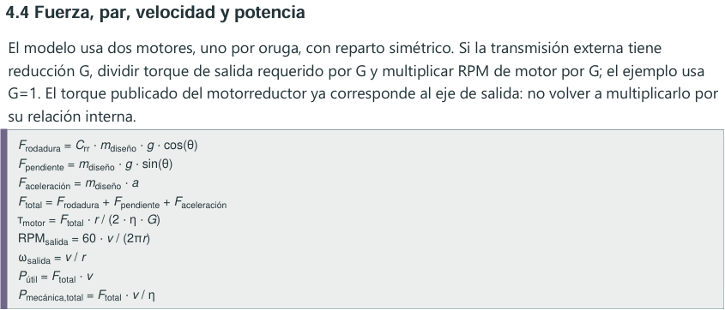
HU20 | Estimación Local de Pose mediante Encoders | Como módulo de localización,quiero contabilizar los pulsos de los encoders hall de los motores en interrupciones de hardware,para estimar la trayectoria del robot y la pose (x, y, 0) dentro del mapa 2D. | El ESP32 debe registrar las interrupciones de los canales A y B de ambos motores.Se debe calcular el desplazamiento angular y lineal acumulado en ventanas de 50ms. Se aplicará un filtro de Kalman Extendido (EKF) básico para integrar la lectura odométrica con el giróscopo/IMU (MPU6050/ICM20948).El error de deriva odométrica acumulado no debe superar el 5% de la distancia total recorrida en piso plano. | Alta | Alta
HU21 | Navegación por Rutas Guiadas mediante Waypoints | Como ejecutor de misiones, quiero seguir una secuencia de waypoints prediseñada calculando el punto de mira (lookahead point), para desplazar el robot por los pasillos y puertas sin colisionar con los marcos. | El algoritmo Pure Pursuit actualizará el comando de velocidad angular w según la distancia de mirada hacia adelante (0.30m).El robot debe mantener un margen clearance mínimo de 0.15m respecto a las paredes especificadas en el mapa.Al llegar al radio de un waypoint de destino (<0.10m), el robot debe hacer transición al siguiente punto o iniciar la estación de muestreo. | Alta | Alta
HU22 | Ejecución de Rutina de Muestreo Estático | Como planificador de misión, quiero que el robot permanezca inmóvil durante 15 segundos en cada estación de monitoreo designada, para estabilizar la lectura de los sensores ambientales y registrar un dato confiable. | Al alcanzar una estación, el robot debe detener el movimiento (v=0, w=0).Se iniciará un temporizador local de 15 segundos.Durante este periodo, la tasa de envío de telemetría puede mantenerse en 2 segundos, marcando las lecturas con el tag station_sampling.Transcurrido el tiempo, el robot emitirá una señal sonora corta (opcional) y reanudará la ruta. | Media | Media
HU23 | Cancelación remota de Misión por el Usuario | Como operador, quiero enviar una orden de aborto en cualquier momento de la misión desde la App Web/Móvil, para detener el robot inmediatamente o solicitar su retorno a la base si observo una anomalía visual. | La interfaz web y móvil dispondrán de un botón de alto impacto "ABORTAR MISIÓN". El comando se enviará vía MQTT/HTTP con máxima prioridad. El robot debe transicionar inmediatamente al estado MISSION_ABORTED y detener los motores. Si la opción de retorno está activa, el robot trazará la ruta inversa sobre los waypoints ya recorridos. | Alta | Alta
HU24 | Verificación de Condiciones Energéticas Iniciales | Como gestor de misiones,quiero que el sistema impida el inicio de una misión si la batería está por debajo del 30%, para evitar que el robot se quede inmovilizado a mitad del recorrido. | Antes de enviar la orden de inicio al robot, el backend consultará el último frame de telemetría.Si el SOC estimado es inferior al 30%, la petición de inicio de misión será denegada con el mensaje "Batería Insuficiente".La interfaz gráfica mostrará una advertencia sugiriendo la recarga del equipo. | Media | Media
HU25 | Detección de Pendiente Excesiva mediante IMU | Como firmware de seguridad,quiero monitorear los ángulos de Pitch y Roll mediante la IMU,para detener la marcha si el robot supera una inclinación de 5° (límite de diseño del piloto). | La IMU calculará los ángulos de inclinación en tiempo real.Si |0pitch| >5° o |oroll|>5°, los motores se detienen inmediatamente.Se envía una alerta de seguridad por EXCESSIVE_INCLINATION. | Alta | Media
HU26 | Autocalibración Estática de IMU en Boot | Como firmware del ESP32, quiero tomar 200 lecturas de la IMU mientras el robot está inmóvil al encender, para calcular el offset de deriva del giroscopio antes de iniciar la navegación. | Al iniciar el firmware, los motores permanecen bloqueados durante 2 segundos.Se calcula el sesgo promedio de los ejes X, Y, Z del giroscopio y se resta de las lecturas futuras.Un LED indicador parpadeará durante el proceso y quedará fijo al finalizar. | Media | Alta
HU27 | Protección contra Sobrecorriente en Puente H | Como firmware de protección,quiero detectar si los motores demandan corriente sin generar pulsos de encoder durante 500ms, para prevenir el sobrecalentamiento del driver BTS7960 y la batería. | Si se aplica un PWM > 30% pero los encoders leen 0 conteos en 500ms, se asume atasco.El firmware corta la alimentación a los motores y cambia el estado a MOTOR_STALLED.Se notifica la anomalía a la plataforma. | Alta | Alta
HU28 | Visualización Geométrica del Plano Piloto | Como usuario, quiero ver en el dashboard el plano 2D simplificado de la casa con la delimitación de muros y habitaciones, para entender espacialmente la trayectoria del robot. | El cliente web/móvil debe cargar el mapa vectorial o grid desde el servicio de Supabase. Se deben dibujar claramente las paredes, zonas transitables y zonas prohibidas (escaleras). El mapa debe permitir operaciones de zoom y desplazamiento pan intuitivas. | Alta | Alta
HU29 | Renderizado del Marcador de Posición y Orientación | Como usuario, quiero ver un icono interactivo que represente al robot sobre el mapa 2D actualizándose con la telemetría, para conocer la ubicación exacta y dirección hacia donde apunta el robot. | La posición (x, y) del icono debe actualizarse suavemente en el mapa cada vez que llegue un frame (2s).El icono debe rotar según el ángulo 0 recibido en el paquete.Si la telemetría incluye high_uncertainty, alrededor del icono debe dibujarse un círculo translúcido equivalente al radio de incertidumbre. | Alta | Alta | 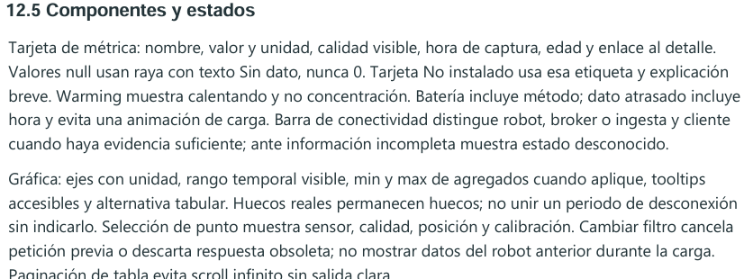
HU30 | Coherencia de Datos Web y Móvil vía Stream Versioning | Como supervisor, quiero que los paneles Web y Móvil reflejen exactamente el mismo estado del robot mediante la columna stream_version, para evitar inconsistencias cuando dos usuarios monitorean al mismo tiempo. | Cada actualización de telemetría o estado de misión incrementará un contador secuencial stream_version en la BD.Las aplicaciones Web y Móvil suscritas a WebSockets/Realtime deben descartar frames con números de versión inferiores al último procesado.Ambas pantallas deben mostrar los mismos valores de gas y posición con un desfase máximo de 300ms entre ellas. | Media | Media | 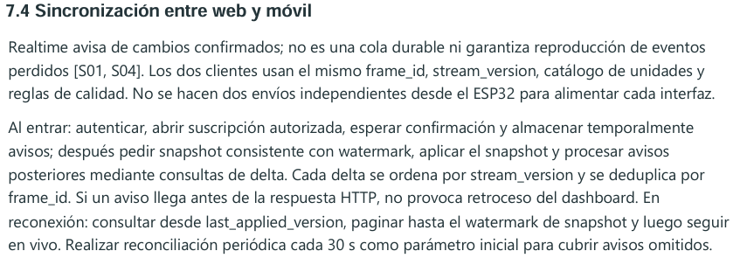
HU31 | Re-sincronización Transparente tras Pérdida de Señal | Como usuario móvil, quiero que la aplicación recupere de forma transparente los frames o alertas perdidos durante una interrupción de red, para no tener vacíos en el historial visual ni requerir reiniciar la aplicación. | Al reestablecerse la conexión de datos, la App enviará el stream_version de su último estado guardado. El servidor responderá con el paquete delta que contiene las transiciones omitidas durante la desconexión. La interfaz se actualizará de forma fluida sin parpadeos ni duplicidad de eventos. | Media | Media
HU32 | Representación Colorimétrica de Nivel de Gas por Zona | Como residente, quiero ver las habitaciones pintadas de color verde, amarillo o rojo en el mapa según el nivel de concentración de gas registrado, para identificar rápidamente si hay zonas de riesgo en la vivienda. | El sistema mapeará el valor de la estación de muestreo a la habitación geométrica que la contiene.Si el valor está en rango normal > la zona se pinta de Verde.Si el valor supera el umbral de advertencia > la zona se pinta de Amarillo.Si supera el umbral crítico > la zona se pinta de Rojo titilante. | Media | Alta
HU33 | Gráficas de Línea de Parámetros Ambientales | Como usuario, quiero desplegar una gráfica con la evolución temporal de los valores de gas, temperatura y humedad de la última hora, para evaluar si un pico de gas fue momentáneo o va en aumento. | El panel permitirá seleccionar la variable a graficar (Voltaje MQ, Temp, Humedad).El eje X representará el tiempo (minutos) y el eje Y la magnitud física o eléctrica.Se podrán aplicar filtros por fecha o por misión específica. | Baja | Media
HU34 | Alternancia entre Vista Esquemática y Malla de Ocupación | Como operador técnico, quiero cambiar la capa visual del mapa entre el plano esquemático para residentes y la cuadrícula de ocupación (Occupancy Grid) técnica, para diagnosticar la alineación geométrica de las rutas. | El dashboard incluirá un selector de capas: "Vista Residente" / "Vista Técnica Grid".La vista grid dibujará las celdas libres (0), ocupadas (1) y desconocidas (-1) con resolución de 5cm. | Baja | Baja
HU35 | Indicador Visual de Batería en el Dashboard | Como usuario, quiero ver un widget con el porcentaje de batería del robot y el tiempo restante estimado de operación en minutos, para saber cuándo finalizar la sesión de monitoreo. | El porcentaje se calculará a partir del voltaje reported.El tiempo restante se proyectará asumiendo un consumo medio de 1.2A.El icono cambiará a color amarillo (<30%) y rojo (<15%). | Media | Alta
HU36 | Adaptabilidad del Tema Visual para Emergencias Nocturnas | Como usuario, quiero que la aplicación móvil soporte modo oscuro de alto contraste, para consultar el estado del hogar en entornos con baja iluminación sin deslumbramiento. | La aplicación detectará el tema del sistema operativo o permitirá conmutación manual. Las alertas rojas y amarillas mantendrán su luminancia para ser fácilmente legibles en modo oscuro. | Baja | Baja | 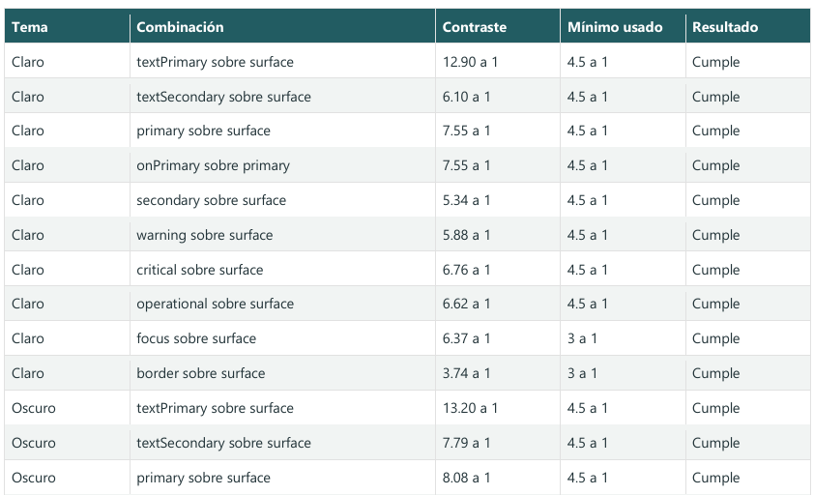
HU37 | Agrupación de Eventos Continuos de Gas en un Único Incidente | Como operador de monitoreo, quiero que el backend agrupe las lecturas anómalas consecutivas de una misma zona en un único Incidente abierto, para no inundar la base de datos ni el celular del usuario con cientos de alertas individuales por cada frame. | Cuando una lectura supere el umbral de alerta, se verifica si ya existe un incidente con estado OPEN para esa habitación y sensor. Si ya existe, se actualiza el contador de ocurrencias, el valor máximo registrado y la hora de última actualización del incidente existente. No se creará una nueva fila de alerta para el mismo evento en desarrollo. | Alta | Alta
HU38 | Cierre de Incidentes por Histéresis | Como motor de reglas,quiero mantener abierto un incidente hasta que el nivel de gas caiga un 10% por debajo del umbral de disparo durante más de 3 frames consecutivos,para evitar la apertura y cierre intermitente de alertas (flapping) por ruido en la señal del sensor. | Un incidente pasa a estado RESOLVED solo cuando V_actual<(V_umbral X 0.90) de forma sostenida durante al menos 6 segundos.El sistema registrará automáticamente la hora de cierre y la duración total del incidente.Se notificará la resolución del incidente al cliente en la siguiente actualización. | Alta | Alta
HU39 | Notificaciones Móviles de Alta Prioridad | Como usuario residente, quiero recibir una notificación push inmediata en mi teléfono celular cuando se detecte una alerta crítica de gas, para tomar acciones de evacuación o ventilación aunque no tenga la aplicación abierta. | La creación de un nuevo incidente en estado CRITICAL disparará un webhook hacia el servicio de notificaciones (FCM / Expo Push). La notificación debe llegar al dispositivo móvil en menos de 3 segundos tras su registro en la BD. El mensaje debe indicar la zona afectada y la categoría del riesgo (Ej: "Alerta Crítica: Posible fuga de gas en Cocina"). | Alta | Alta | 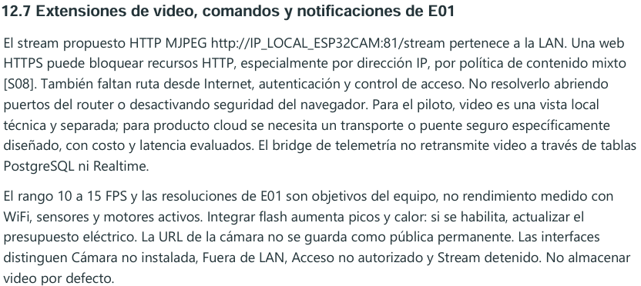
HU40 | Bitácora de Alertas e Histórico de la Misión | Como auditor o residente, quiero consultar el historial de alertas pasadas ordenadas por fecha, nivel de severidad y zona, para revisar incidentes previos ocurridos en la vivienda. | La pantalla de histórico permitirá filtrar alertas por rango de fechas y estado (OPEN, RESOLVED, ACKNOWLEDGED). Al hacer clic en un incidente, se desplegarán los detalles: hora de inicio, hora de fin, pico máximo registrado y mapa del punto del evento. Se permitirá la exportación de la bitácora en formato CSV. | Media | Media
HU41 | Confirmación de Lectura de Alerta | Como usuario, quiero presionar un botón para silenciar o darme por enterado de una alerta activa, para detener el sonido del teléfono y dejar constancia de que el problema está siendo atendido. | La notificación y el panel de control mostrarán la opción "Confirmar Lectura". Al presionar el botón, el estado de la alerta cambia de OPEN a ACKNOWLEDGED guardando el id del usuario y la hora. La alerta dejará de emitir sonidos de advertencia continuos en la aplicación. | Media | Baja
HU42 | Emisión de Alarma Acústica Físicamente en la Vivienda | Como firmware del robot, quiero activar un buzzer piezoeléctrico en el chasis cuando un sensor de gas supere el umbral crítico local, para alertar a las personas presentes físicamente en la casa de forma inmediata. | Si la lectura cruda/filtrada excede el umbral crítico local en el ESP32, se activa una señal cuadrada en el pin del buzzer. La alarma sonora funcionará de forma totalmente autónoma, sin importar la conexión a Wi-Fi o internet. Se silenciará automáticamente si el nivel de gas cae o si se recibe un comando explícito de silenciamiento. | Alta | Alta
HU43 | Descarga de Reporte Resumen de Inspección | Como supervisor, quiero exportar un archivo PDF con el resumen de una misión completada, para adjuntarlo a los expedientes técnicos de validación del piloto. | El informe contendrá: Fecha, hora de inicio/fin, mapa con la ruta recorrida, gráfica de gases y listado de incidentes. La generación del PDF se procesará mediante un microservicio o función Serverless. El archivo estará disponible para descarga directa desde la App Web. | Baja | Baja
HU44 | Purgado y Agregación Automática de Telemetría | Como administrador de la base de datos, quiero ejecutar un job programado que conserve la telemetría detallada por 7 días, los datos agregados por 30 días y los resúmenes por 90 días, para optimizar el espacio de almacenamiento en Supabase y evitar sobrecostos o lentitud en las consultas. | Una función pg_cron o script diario purgará las filas de telemetry_frames con antigüedad mayor a 7 días cuyos eventos hayan finalizado. Los datos de sensores de más de 7 días se consolidarán en una tabla de agregados por hora (telemetry_hourly_summary). Las alertas e incidentes no se borrarán durante el ciclo de vida del proyecto (mínimo 90 días). | Media | Alta
HU45 | Versionamiento y Checksum de Mapas 2D | Como ingeniero de pruebas, quiero asignar un hash o checksum inmutable a cada mapa de la vivienda guardado en el backend, para garantizar que el robot navegue utilizando exactamente la versión del mapa autorizada para esa misión. | Al subir o modificar la geometría de un mapa, el backend generará un hash SHA256 del archivo SVG/Grid. El robot descargará o verificará el hash del mapa antes de iniciar la navegación. Si los hashes no coinciden, la misión se aborta con el error MAP_VERSION_MISMATCH. | Media | Media | 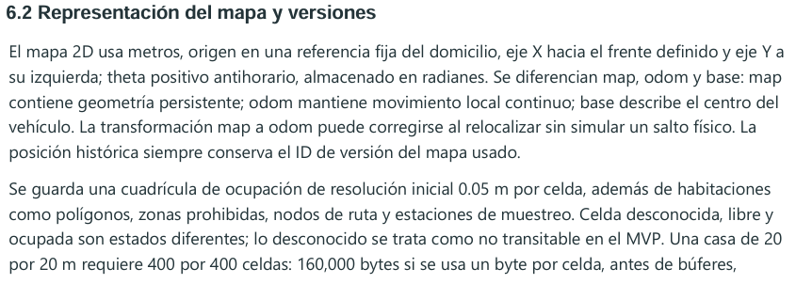
HU46 | Configuración Remota de Parámetros de Sensores | Como personal de mantenimiento técnico,quiero ajustar los factores de escala (R0) y offsets de los sensores MQ desde un panel de configuración,para calibrar la respuesta del robot sin necesidad de re-flashear el código del ESP32. | La aplicación dispondrá de un panel de calibración protegido por rol Técnico.Los nuevos parámetros (R0, constante a, constante b) se guardarán en la tabla de configuración del robot en Supabase.El robot descargará estos parámetros al iniciar el sistema o mediante un mensaje MQTT de reconfiguración. | Media | Baja
HU47 | Telemetría de Diagnóstico Interno del Robot | Como desarrollador, quiero que el robot reporte su temperatura interna, uso de memoria RAM (Heap libre) y tasa de paquetes perdidos, para detectar problemas de sobrecalentamiento o fugas de memoria en el firmware. | El payload de telemetría incluirá la sección system_health con los campos free_heap, cpu_temp y wifi_rssi.La interfaz mostrará la intensidad de la señal Wi-Fi (RSSI en dBm) e indicadores de salud del procesador.Si la memoria RAM libre cae por debajo del 10%, el firmware debe reiniciar de manera controlada finalizando la misiones de forma segura. | Baja | Media
HU48 | Modo de Prueba de Motores y Sensores | Como técnico de ensamble, quiero ejecutar un modo de diagnóstico manual para probar la rotación de los motores y la respuesta de los sensores por separado, para validar la correcta construcción e integración eléctrica del chasis. | El sistema ofrecerá un modo DIAGNOSTIC_MODE accesible solo vía conexión local o comando firmado. Permitirá mover el motor izquierdo/derecho a baja velocidad durante 2 segundos para comprobar polaridad y encoder. Mostrará en pantalla la lectura inmediata de los pines del ESP32. | Baja | Baja
HU49 | Actualización Over-The-Air de Binarios del ESP32 | Como desarrollador de firmware, quiero desplegar nuevas versiones compiladas de código al ESP32 vía Wi-Fi, para corregir fallos o ajustar algoritmos sin conectar el robot por cable USB. | El ESP32 se suscribirá a un tópico de actualización OTA seguro con verificación de hash del binario.La actualización solo se ejecutará si el robot está inmóvil y con batería > 50%.Si la carga del binario falla, el microcontrolador conservará la versión anterior mediante particionamiento dual de flash. | Media | Baja | 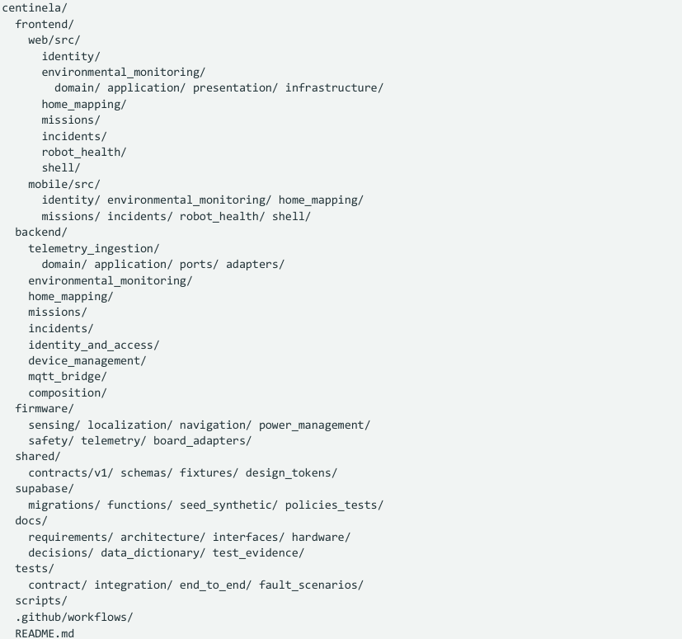
HU50 | Ajuste Dinámico de Parámetros de Navegación | Como ingeniero de pruebas,quiero ajustar la velocidad lineal máxima (0.05 - 0.20ms) y la tolerancia de estación desde la nube,para adaptar el comportamiento del robot a distintas condiciones de prueba del suelo. | La base de datos mantendrá una tabla robot_config con los parámetros dinámicos de movimiento.El robot actualizará sus variables locales de control al recibir la confirmación de cambio de configuración.No se permitirá fijar velocidades superiores a 0.20ms por restricción de diseño del chasis. | Baja | Media | 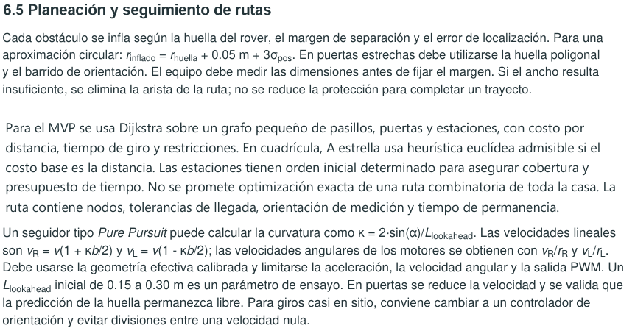
HU51 | Detección y clasificación de objetos mediante Cámara con IA | Como residente / supervisor, quiero que la cámara del robot incorpore un módulo de inteligencia artificial (visión por computadora) a futuro, para identificar, clasificar y distinguir objetos u obstáculos específicos (ej. mascotas, calzado, muebles, personas o fugas visuales) durante sus recorridos. | El sistema ejecutará un modelo de inferencia (ej. YOLO / MobileNet) para detectar y encuadrar objetos en el flujo de video en tiempo real. La interfaz mostrará etiquetas y cajas delimitadoras (bounding boxes) con el nombre del objeto identificado y el porcentaje de certeza (confidence score). El robot etiquetará en el mapa 2D la posición exacta donde fue detectado un obstáculo dinámico clasificado por la IA (ej. "Mascota detectada en Sala"). | Alta | Baja
HU52 | Control de giro del robot y velocidad diferencial | Como sistema de navegación / firmware, quiero controlar las velocidades de giro diferenciales entre la oruga izquierda y derecha (v_L y v_R), para permitir que el robot ejecute maniobras de cambio de orientación y curvas con precisión. | El firmware calculará las velocidades angulares y lineales individuales de cada motor utilizando la separación efectiva entre orugas (beff) y el radio del piñón (r). El sistema permitirá realizar giros sobre el propio sitio enviando impulsos inversos o velocidades simétricas opuestas a los motores izquierdo y derecho.El controlador de movimiento limitará la aceleración angular y la salida PWM para evitar tirones bruscos durante la ejecución del giro. | Alta | Media
HU53 | Modelado y gestión de la fricción lateral de las orugas | Como sistema de planeación y control, quiero calcular y considerar el coeficiente de fricción lateral (mu_lat) y el momento de rozamiento de las orugas, para asegurar que el sistema evalúe correctamente la resistencia del piso al girar y evitar errores de odometría por deslizamiento. | El sistema calculará el momento de fricción lateral empleando la fórmula teórica M_giro = mu_lat X m_diseño X g X L / 4 considerando el coeficiente base (mu_lat = 0.30) y la longitud de contacto (L = 0.160m). El firmware incorporará un factor experimental de dispersión de al menos 2.0 para compensar el rozamiento estático del piso real durante el arranque del giro. El sistema ajustará la planeación de rutas para priorizar radios de giro amplios que minimicen el deslizamiento lateral destructivo sobre superficies secas o con polvo. | Alta | Media | 